Plan1
Variável (ativo financeiro):
Ação UGPA3 - Ultrapar (Grupo Ultra)
Período da análise: 1/4/2016 a 31/10/2016 (n = 148)
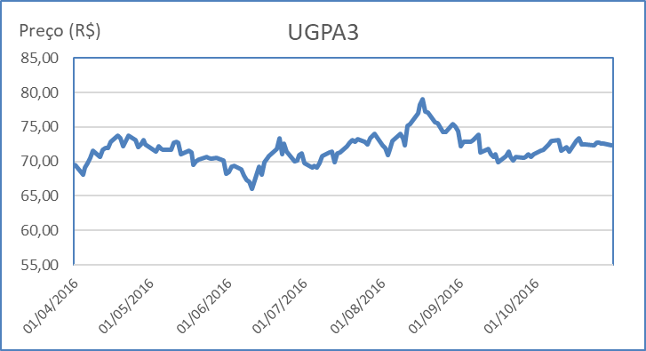
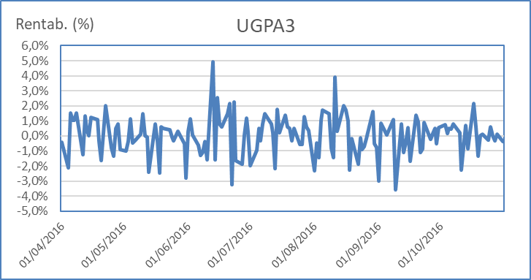
Propriedade necessária na análise estatística:
 | Parâmetros da variável devem ser estáveis (variável estacionária).
 | Preço da ação não é estacionário (média, por exemplo, muda).
 | Rentabilidade (taxas de retorno) é estacionária

Distribuição de Frequências: Rentabilidade Diária |  |  |  |  |  |  |  |  | Classes | Freq. | Freq. Relativa
 |  |  |  |  |  | Valor máximo | 0.049 | 0 | -0.036
 |  |  |  |  |  | Valor mínimo | -0.036 | 1 | -0.027 | 4 | 0.027
 |  |  |  |  |  | Amplitude | 0.085 | 2 | -0.019 | 8 | 0.054
 |  |  |  |  |  | No. de intervalos | 10 | 3 | -0.010 | 16 | 0.108
 |  |  |  |  |  | Amplitude do intervalo | 0.009 | 4 | -0.002 | 32 | 0.216
Gráfico: Histograma |  |  |  |  |  |  |  | 5 | 0.007 | 44 | 0.297
 |  |  |  |  |  |  |  | 6 | 0.015 | 30 | 0.203
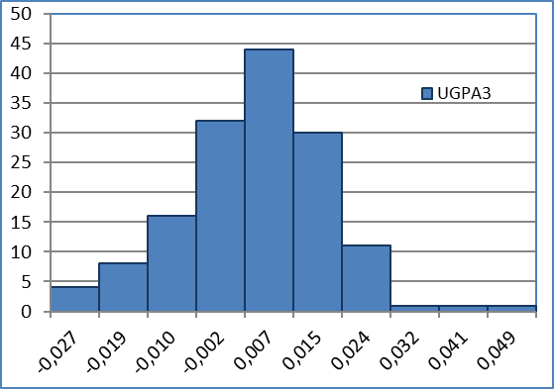
 |  |  |  |  |  |  |  | 7 | 0.024 | 11 | 0.074
 |  |  |  |  |  |  |  | 8 | 0.032 | 1 | 0.007
 |  |  |  |  |  |  |  | 9 | 0.041 | 1 | 0.007
 |  |  |  |  |  |  |  | 10 | 0.049 | 1 | 0.007
 |  |  |  |  |  |  |  |  |  | 148 | 1

 | Indicadores estatísticos
 |  | Resumo estatístico |  |  | Equivalente anual
 |  | Média | 0.000327 | =MÉDIA() | 0.082461988879
 |  | Erro padrão | 0.001080 | =F46/RAIZ(F53) | 0.017139233859
 |  | Mediana | 0.001173 | =MED() | 0.29560434228
 |  | Desvio padrão | 0.013135 | =RAIZ(F47) | 0.20850777903
 |  | Variância da amostra | 0.000173 | =VAR.A() | 0.043475493917
 |  | Assimetria | 0.023517767175 | =DISTORÇÃO()
 |  | Intervalo | 0.085123 | =F51-F50
 |  | Mínimo | -0.03599458728 | =MÍNIMO() | -9.0706359946
 |  | Máximo | 0.049128 | =MÁXIMO() | 12.380288097
 |  | Soma | 0.048 | =SOMA()
 |  | Contagem | 148 | =CONT.NÚM()

